教程版
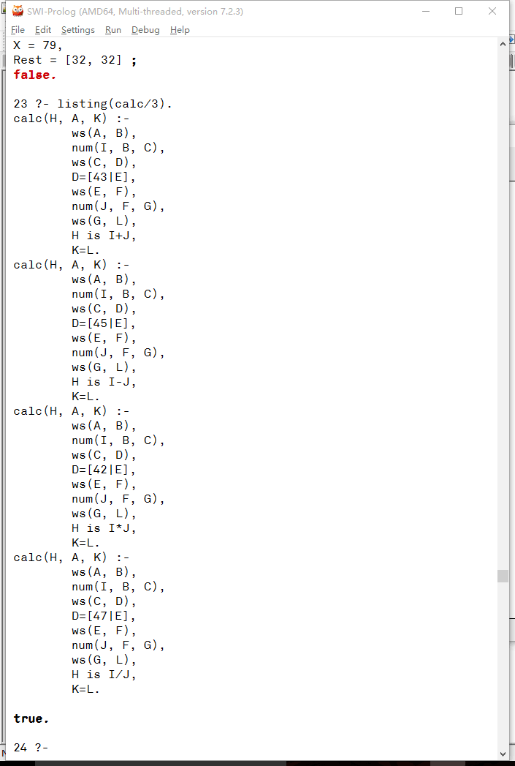
每日一条Prolog小知识：应阿兰之邀，来讲讲dcg做简单的parser。

用dcg做parser，只需描述语法，然后就自动粗来一只吊炸天的parser啦。

今天用swi做例子，注意启动的时候要加上--triditional参数

dcg == definite clause grammar

swi prolog 7对字符串使用了新的类型和操作方法

所以要加上--triditional

加上这个参数后，就和sicstus一样啦

辣么我们今天就用一个例子来讲解

首先我们parse正整数，然后 parse 四则运算并计算

辣么，首先来parse单个数字

num1 ::= 0|1|2|3|4|5|6|7|8|9

意思是，一个数字，可以是0-9的每一个字

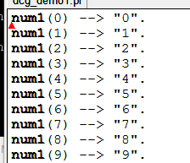

对应的dcg代码要这么写

--> 是dcg专用符号

左边是谓词的头部

右边是对语法的描述

每个dcg谓词最后都多带两个参数

num1编译后是这个样子。

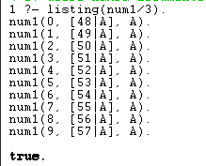

辣么让我们来parse

parse "345"这个字符串，"3"刚好是一个数字，剩余的在Rest

开头空格不是数字，所以不符合语法，fail

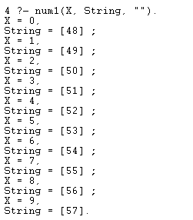

结尾是空，于是把语言的所有可能都整出来了。

字符串是list，所以"0"也就是[48]/

辣么我们来parse一个完整的整数

但是我们先不计算它的值

simple_num ::=
num1
| num1 simple_num

没有少
|代表或者
a ::= b表示，a这个东西，可以被替换成b

辣么，假设simple_num对应345
num1是单个数字
num1 simple_num是指，num1后面接一个simple_num
空格是链接
意思是，345相当于num1(3) simple_num(45)，相当于num1(3) num1(4) simple_num(5)，相当于num1(3) num1(4) num1(5)。不想画图了，就这么简单的来讲吧。

这样吧，我做个parse_tree版本
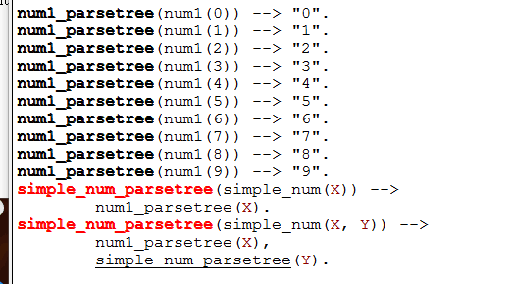

这是生成parse tree的版本

也就是把刚才的那个奇怪的式子

变成树形结构

你看，就是简单的照着翻译哦

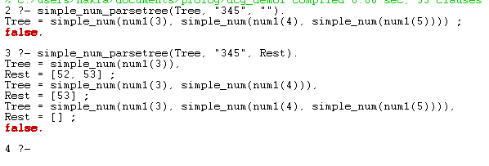

效果是这样子的，如果不指定Rest，那么3, 34,345全都是整数，于是所有可能都列出来来

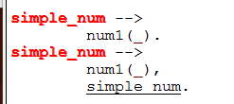

辣么，简单的simple_num，照着翻译即可

要注意的是，最后还是带哪两个参数，第一个是输入的字符串，第二个是消耗掉以后剩余的部分。

swi支持lazy list，这种方法可以直接用来parse网络数据流文件流等各种流

逼格网的爬虫也可以用这种方法一遍传输局，一遍解析

辣么我们来加点计算，让"345"变成数字345。

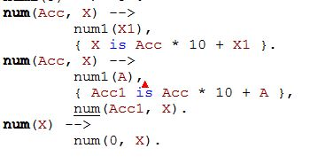

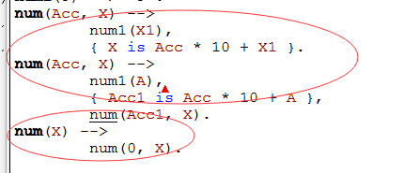

当然要一个初始值0，下边提供了

大括号是dcg专用符号

里面的代码不受dcg规则的影响

大括号外面的代码受dcg规则影响

无论如何都会带上两个参数

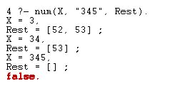

根据消耗的不同，得出不同的数字

这里用了十分简单的一个尾递归啦

num/3, num/4（注意省略的两个参数实际上还是在的）
这个A用于保存num1的返回值
基本思路是，每parse到一个字符，就累计一下

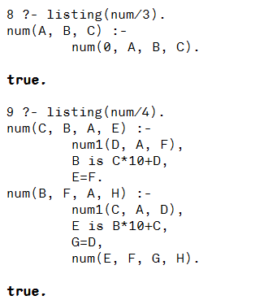

不是，这叫unification

现在来说空格

空格简单的这样来定义吧。
ws ::= " " ws | ""

辣么直接翻译成dcg是这个样子

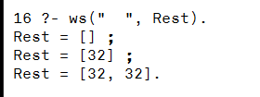

直接使用是这个样子

意思是，要么是空白什么都没有（后边部分），要么是一个空格外加一个ws

辣么我们现在来计算四则运算表达式
首先我们这样定义四则运算表达式

expr ::= num "+" num
| num "-" num
| num "*" num
| num "/" num

辣么，为了让他能适应更强的场景，比方说我们可以在数字和符号中间加空格，前后也可以加空格
辣么可以这样来
expr ::= ws num ws "+" ws num ws
| ws num ws "-" ws num ws
| ws num ws "*" ws num ws
| ws num ws "/" ws num ws

注意ws也包括空字符串

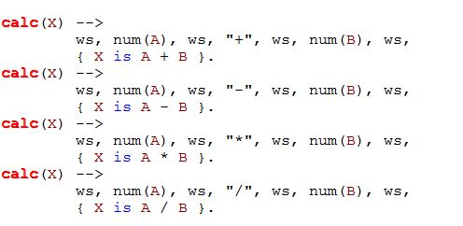

辣么，照着翻译就行啦

每一个都是第一行描述语法，第二行大括号做计算
实际使用是这样子的
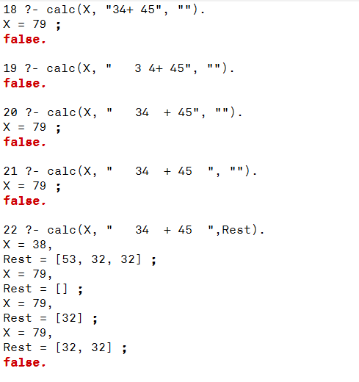

注意最后一个
34 + 4也是合法的表达式，所以也被尝试了

live版
